Wöchentlich
Stundenabrechnung Mitarbeiter

 |  |  |  |  | Mitarbeiter
 |  |  |  |  | Woche vom: | 2015-08-30

Datum | Beginn | Ende | Reguläre Std. | Überstd. | Krank | Urlaub | Feiertag | Anderes | Std. insg.
2015-08-30 | 8:00:00 | 17:00:00 | 9 | 2 |  |  |  |  | 11
2015-08-31 |  |  | 0 |  |  |  |  |  | 0
2015-09-01 |  |  | 0 |  |  |  |  |  | 0
2015-09-02 |  |  | 0 |  |  |  |  |  | 0
2015-09-02 |  |  | 0 |  |  |  |  |  | 0
2015-09-03 |  |  | 0 |  |  |  |  |  | 0
2015-09-04 |  |  | 0 |  |  |  |  |  | 0
Std. insg. |  |  | 9 | 2 | 0 | 0 | 0 | 0 | 11
Stundensatz |  |  | 15 € | 25 €
Lohn: |  |  | 135 € | 50 € | 0 € | 0 € | 0 € | 0 € | 185.00 €

oder Stundenabrechnung in Smartsheet erstellen

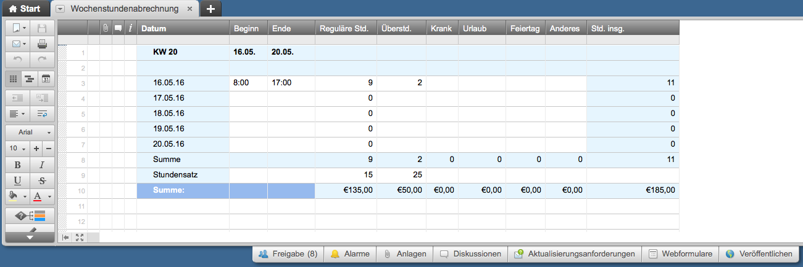

 |  |  |  |  |  |  |  |  |  | Or, Click Here to Create Gantt Chart Template in Smartsheet

